角色
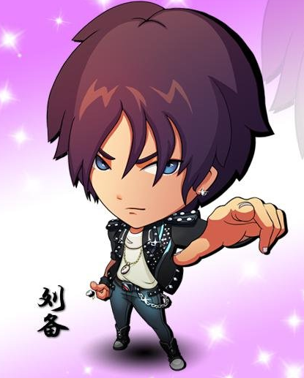
序号 | 角色名 | 性格 | 技能 | 技能说明 | 出场台词 | 技能台词 | 超神台词 | 死亡台词 | 待机动作 | 奔跑动作 | 扔雪球动作 | 死亡动作 | 参考角色 | 参考链接
1 | 刘备 | 坚韧 | 皇室血统 | 在持续5秒时间内增加5%移动速度和5%攻击力。 | 兄弟如手足，妻子如衣服~ |  | 这也是大义哦！ | 天各一方，何时相会 | 左手按住右肩，挥动右手臂，右臂作风车式转动 | 默认动作 | 默认动作 | 先是双膝跪地1秒，身体前倾倒下 | 终极三国OL——刘备 | http://wy.pipaw.com/xinwen/news47620.html
 |  | 自信 | 仁至义尽 | 向前方直线投掷一个远距离大雪球，命中到第一个目标或者到达最大距离，或命中障碍会造成大范围爆炸，伤害是鸣仁攻击力的150%。 |  | 给你个痛快吧！
 |  | 正直
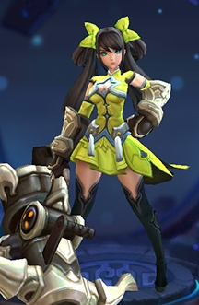
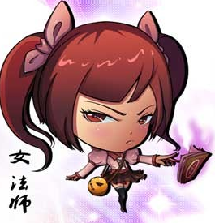
2 | 孙尚香 | 高冷 | 江东虎女 | 随机获得以下状态中的一个，并持续3秒： 移动速度提升5%； 攻击速度提升50%； 攻击力提升10%。 | 你也是本小姐的粉丝吗？ |  | 哈哈哈，本小姐名不虚传吧！ | 我竟然会被…… | 搓双手，对着手哈气 | 默认动作 | 默认动作 | 趴在地面后抬头向前伸出一只手挣扎1秒后脸贴地面，手落下 | 终极三国OL——女法师 王者荣耀——孙尚香
 |  | 傲娇 | 枭姬连射 | 向前方扇形区域发射雪球弹幕，持续4波，每波5个普通雪球。目标被多颗雪球命中伤害可以叠加。技能引导的2秒内，自己无法移动。 |  | 虎父无犬女
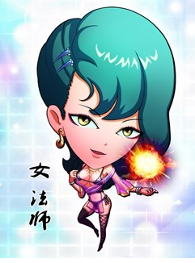
3 | 甄姬 | 抖S | 泪寒如冰 | 在自身周围选定一块区域，短暂延迟后，区域内的目标会被冻结2秒 | 没错，我就是洛水之神~ |  | 是不是觉得波涛汹涌呢 | 一逝而……异……乡 | 伸懒腰动作 | 默认动作 | 默认动作 | 单膝跪地1秒，侧身倒地 | 终极三国OL——女法师
 |  | 勇猛 | 洛神再临 | 冻结自己，在自身周围制造大范围暴风雪，范围内的敌人会被减速20%且持续受到伤害。 |  | 陪你们玩玩儿吧

挂件
类别 | 序号 | 名称 | 属性 | 说明 | 图例
头像框 | 1 | 普通头框 | 无 | 默认头像框 | 
 | 2 | 春意盎然 | 无 | 绿色圆形头框，边缘处有藤蔓。 | 
 | 3 | 夏日海浪 | 无 |  海蓝色浪花状圆框，边缘处水花图形，左下角有小珊瑚图案。
 | 4 | 秋之回忆 | 无 | 黄色圆框，框顶部有红色蝴蝶结丝带，左下角有大小不同的三片枫叶。 | 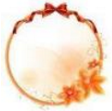
 | 5 | 冬雪晶莹 | 无 | 冰雪图案，圆形头框。 | 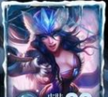
 | 6 | 地狱烈火 | 无 | 火焰拼成的圆形头框。 | 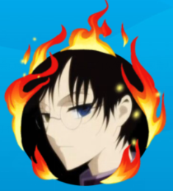

翅膀 | 1 | 天使祝福 | 移动速度增加5% | 白色羽毛翅膀，有效期7天 | 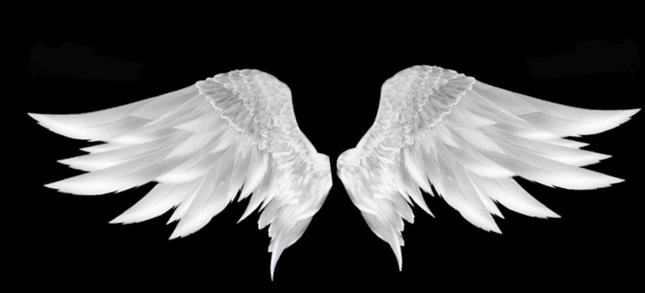
 | 2 | 恶魔契约 | 移动速度增加5% | 黑色蝙蝠翅膀，有效期7天 | 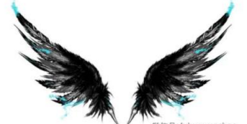
 | 3 | 冰雪奇缘 | 移动速度增加5% | 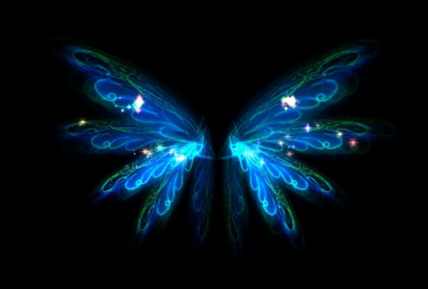 透明冰晶翅膀，有效期7天

围巾 | 1 | 红围巾 | 无 | 围巾拖尾特效变为红色
 | 2 | 蓝围巾 | 无 | 围巾拖尾特效变为蓝色（初始围巾）
 | 3 | 绿围巾 | 无 | 围巾拖尾特效变为绿色
 | 4 | 七彩围巾 | 无 | 围巾拖尾特效变为彩色

光环 | 1 | 默认光圈 |  | 带有方向箭头圆形光圈，参考游戏《怪兽大作战》 | 
 | 2 | 冬日烈焰 | 增加移动速度5% | 有效期7天，火焰特效光圈，仍需要有箭头指向。 |  结合
 | 3 | 炫彩心情 | 增加移动速度5% | 有效期7天，彩色光圈，仍需要有箭头指向。 | 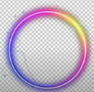 结合

宠物 | 1 | 招财喵 | 战斗结算金币+1%
 | 2 | 考拉拉 | 战斗结算经验+1%
 | 3 | 洋驼驼 | 战斗结算金币+1%
 | 4 | 熊喵喵 | 战斗结算经验+1%
 | 5 | 陆行鸟 | 战斗移动速度+5%

